外滩FTC会议、活动场地信息
外滩FTC会议、活动空间基础信息表
会议室 （每日8:30-11:30、13:00-18:00开放使用，支持提前30天预定）
序号 | 楼层 | 空间名称 | 座位数 （个） | 试运行 优惠价 （元/小时） | 设备清单 |  | 是否支持桌椅调整 | 场地实景
 |  |  |  |  | 投屏 | 音响
1 | 外滩FTC-2层 | M-0201 | 16 | 180 | 视频会议系统， 86寸高清智能触屏*1， 联动智能白板 | - | 会议桌不可移动， 可增加座椅， 上限容纳25人 | 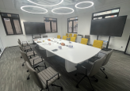
2 |  | M-0203 | 16 | 180 | 视频会议系统， 86寸高清智能MAXHUB触屏*1 | MAXHUB 全向麦，全域会议拾音系统，支持多语种实时翻译（付费） | 会议桌不可移动， 可增加座椅， 上限容纳30人 | 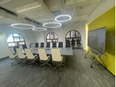
3 | 外滩FTC-3层 | M-0301 | 6 | 120 | - | - | 会议桌不可移动， 不可增加座椅， | 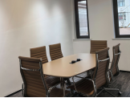
4 |  | 胶囊会议室 | 2 | 120 | 隔音结构，WIFI覆盖 | - | 支持1-2人电话/视频会议等 | 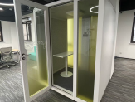
5 | 外滩FTC-4层 | M-0402 | 8 | 144 | 视频会议系统， 65寸高清智能触屏*1 | - | 会议桌不可移动， 可增加座椅， 上限容纳11人 | 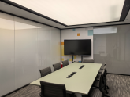
6 |  | M-0403 | 8 | 144 | 视频会议系统， 65寸高清智能触屏*2 | - | 会议桌不可移动， 可增加座椅， 上限容纳11人 | 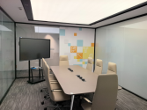
7 |  | 胶囊会议室 | 2 | 120 | 隔音结构，WIFI覆盖 | - | 支持1-2人电话/视频会议等 | 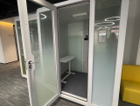
8 | 外滩FTC-5层 | M-0503 | 8 | 144 | 视频会议系统， 50寸高清智能触屏*1 | - | 会议桌不可移动， 可增加座椅， 上限容纳11人 | 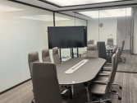
9 |  | M-0505 | 8 | 144 | 视频会议系统， 50寸高清智能触屏*1 | - | 会议桌不可移动， 可增加座椅， 上限容纳11人 | 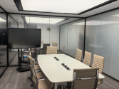
10 |  | 胶囊会议室 | 2 | 120 | 隔音结构，WIFI覆盖 | - | 支持1-2人电话/视频会议等 | 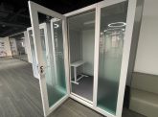
11 | 外滩FTC-6层 | M-0606 | 14 | 144 | 视频会议系统， 65寸高清智能触屏*1 | - | 会议桌不可移动， 可增加座椅， 上限容纳25人 | 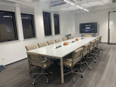
12 |  | M-0607 | 12 | 180 | 视频会议系统， 86寸高清智能触屏*1 | - | 会议桌不可移动， 可增加座椅， 上限容纳30人 | 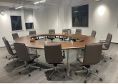

功能空间 （每日9:00-21:00开放使用，支持提前30天预定）
序号 | 楼层 | 空间名称 | 面积 | 试运行 优惠价 （元/天， 原则上以整天为单位） | 设备清单 |  | 是否支持桌椅调整 | 场地实景
 |  |  |  |  | 投屏 | 音响
1 | 外滩FTC-2层 | 202-路演中心 | 137㎡ | 16000 | 中庭主屏（5760mm*2240mm）*1， 中庭副屏（3200mm*1760mm）*1 | 鹅颈麦*8， 会议音响*4 | 支持桌椅自由摆放， 标准容纳50人， 上限容纳100人（有椅无桌） | 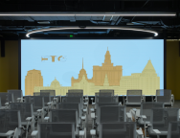
2 | 外滩FTC-3层 | 零碳直播间 | - | 2000 | 960株高固碳能力植物组成半圆形光合幕墙 | - | 座椅不可移动， 上限容纳6人 | 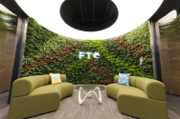
3 | 外滩FTC-4层 | 胶囊直播间 | - | 800 | 隔音结构，WIFI覆盖 | - | 支持单人电话会议、手机直播等 | 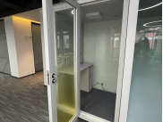
4 | 外滩FTC-5层 | 胶囊直播间 | - | 800 | 隔音结构，WIFI覆盖 | - | 支持单人电话会议、手机直播等 | 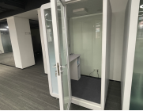
5 | 外滩FTC-6层 | 多功能厅 | 110㎡ | 6400 | 中庭主屏（3840mm*2240mm）*1， 左折屏（2080mm*960mm）*1， 右折屏（2080mm*960mm）*1 （两折屏同步） | 无线手持话筒*2， 会议音响*4 | 支持座椅自由摆放， 上限容纳50人（有椅无桌） | 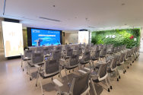
6 | 外滩FTC-7层 | 多功能厅 | 414㎡ | 8000 | 中庭主屏（3840mm*2240mm）*1 | 无线手持话筒*2， 鹅颈麦*8， 会议音响*4 | 支持桌椅自由摆放， 标准容纳100人， 上限容纳200人（有椅无桌） | 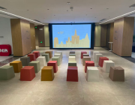
7 |  | 左侧空间 |  | 9600 | 左副屏（3200*1920）*1 （可独立播放） |  |  | 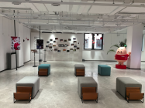
8 |  | 右侧空间 |  | 8000 | 右副屏（3200*1920）*1 （可独立播放） |  |  | 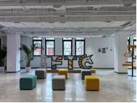
9 | 外滩FTC-顶楼 | 露台区 | 365㎡屋顶花园式露台，叠加双层凌空观景台 | 40000 | 户外高清LED屏（4480mm*2560mm）*1， 智能立屏-左屏（2560mm*960mm）*1、 右屏（2560mm*960mm）*1， （左右两屏同步） | 无线手持话筒*4， 户外防水音响*8 | 支持桌椅自由摆放， 标准容纳50人， 上限容纳200人（无桌椅） | 